Sheet1
N° | Index | Date | Auteur | Titre | Description | Date d'échéance | Statut | Priorité | Image
1 | 58 | 2019-01-31 | test@test.com | test title | test description |  | NEGATIVE | LOW | 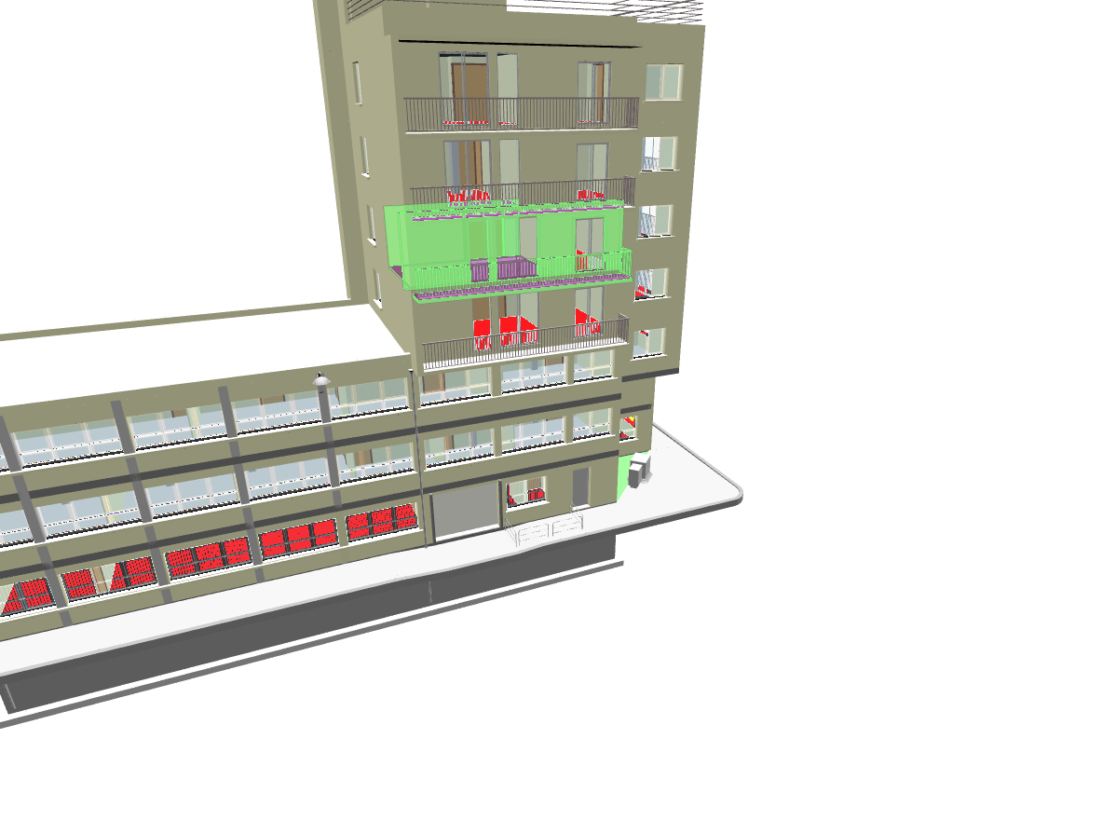

4 | 14 | 2021-04-16 | gaetan+demo@bimdata.io | section
5 | 13 | 2021-03-01 | gaetan+demo@bimdata.io | roofs |  |  | Opened | High
6 | 110 | 2023-07-19 |  | Point Cloud annotations |  |  |  | Low
7 | 5 | 2020-09-25 | gaetan+demo@bimdata.io | High Priority Topic |  |  |  | High
8 | 25 | 2022-07-27 |  | Oy Oy, Super Topic |  | 2023-10-12 |  | High
9 | 26 | 2022-07-27 |  | MAP 2nd floor |  |  |  |  | 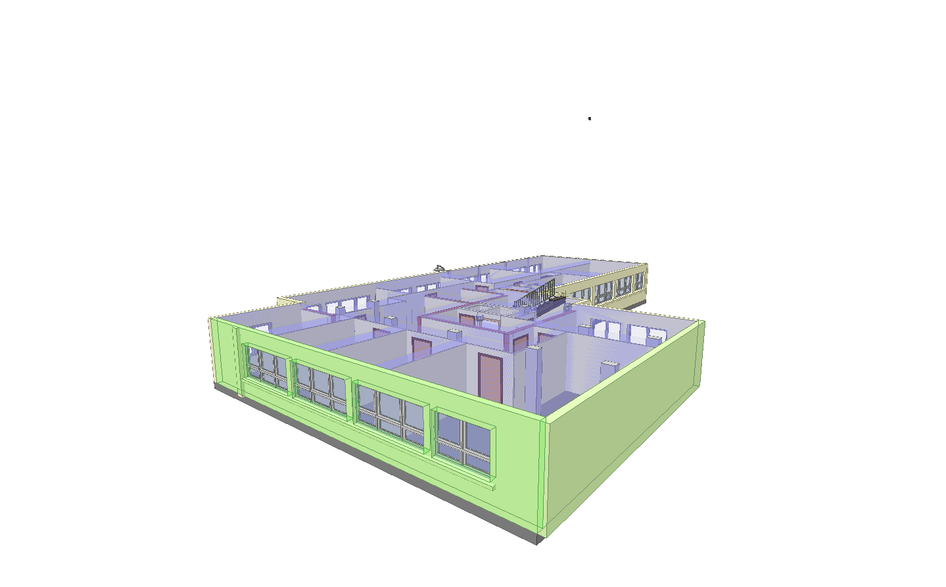

11 | 18 | 2021-10-19 | gaetan+demo@bimdata.io | Closed Topic |  |  | Closed
12 | 17 | 2021-09-30 | gaetan+demo@bimdata.io | rambardes pourries | Les rambardes sont pourries... | 2021-12-25 | Opened | Low
13 | 31 | 2022-11-04 |  | Point Cloud Topic |  |  |  | Medium
14 | 32 | 2022-11-09 |  | Kitchen error | C'est de la daube ce frigo. |  |  | High
15 | 109 | 2023-06-19 | gabriel@bimdata.io | test

